1
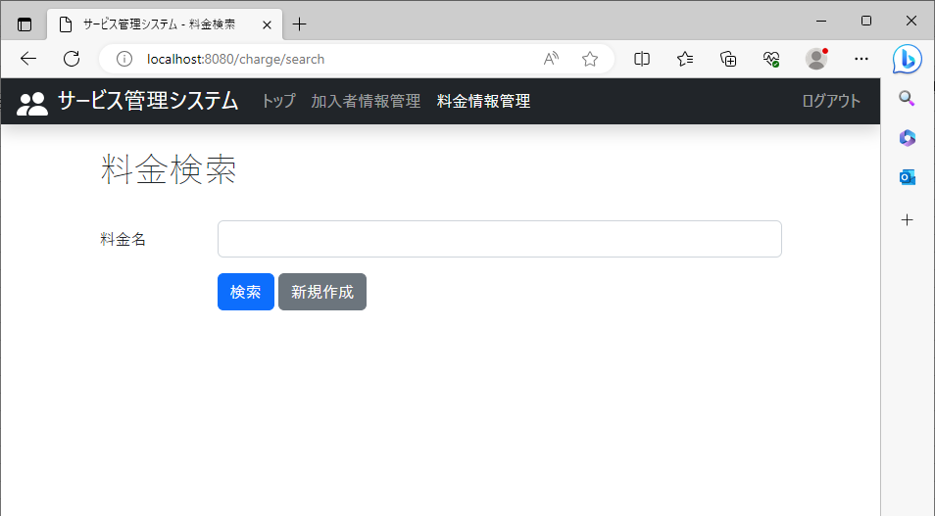
2023/08/10作成

 | 新規作成リンクが表示されるページ

 |  | 料金情報管理の料金検索画面に表示されている

2
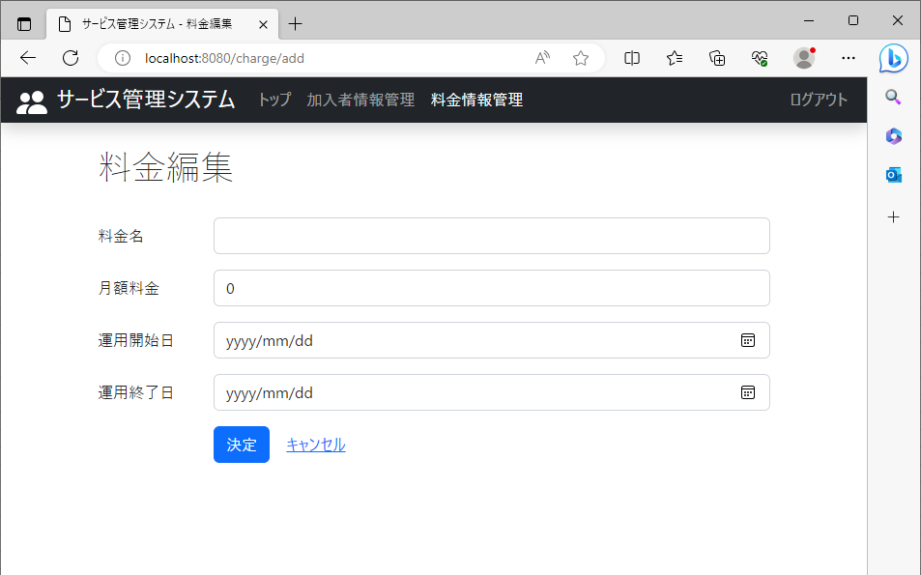
2023/08/10作成

 | 料金名が表示されるページ(新規追加時)

 |  | 空欄の状態の項目が表示されている

7

2023/08/10作成

 | 料金名が表示されるページ(登録済みのデータを編集時)

 |  | データベースに登録されているデータが入っている状態で項目が表示されている

12
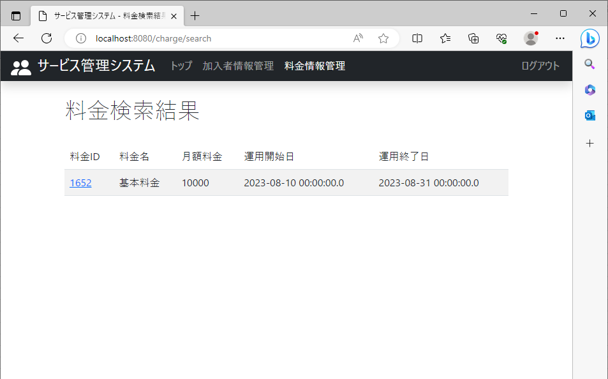

2023/08/10作成

 | データベースに登録されているデータを編集

 |  | 料金検索結果から登録されている料金ID(1652)を指定 | 料金編集に登録されているデータが表示されている

13
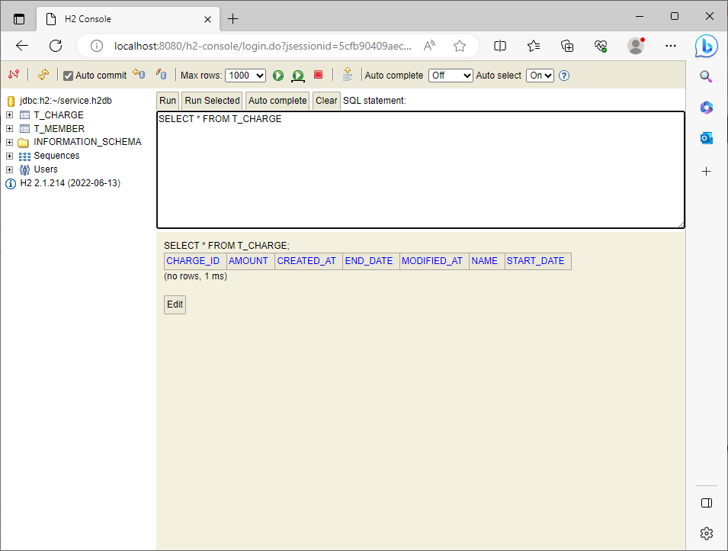
2023/08/10作成

 | 料金名、月額料金、運用開始日、運用終了日に何も入力せずに決定ボタンをクリック | 料金名、月額料金、運用開始日は必須項目のためエラーが出る | エラーメッセージはエラーとなっている該当の入力項目の下部に表示される

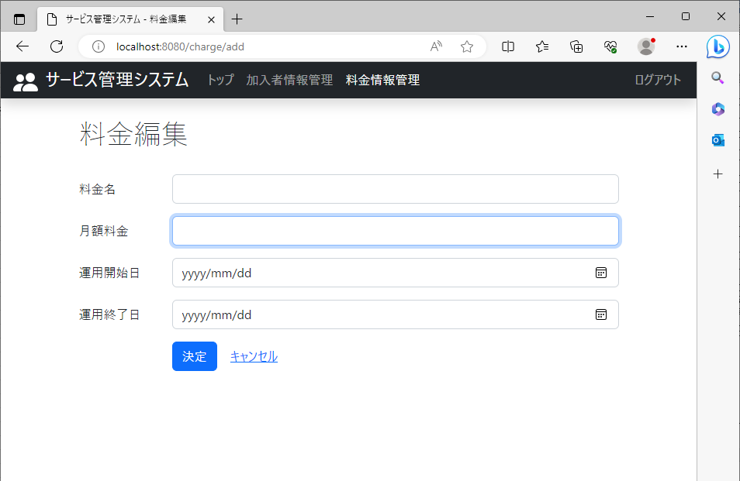
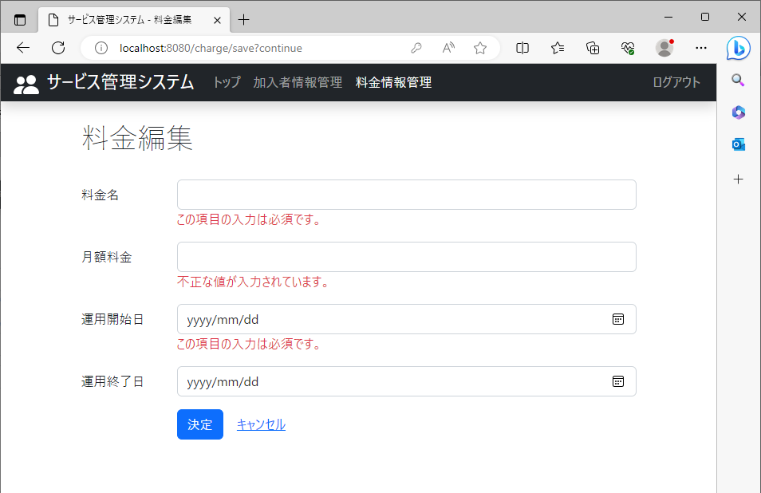

 |  | H2consoleデータベースのCHARGEテーブルの料金名、月額料金、運用開始日、運用終了日の列に値が保存されていない

14
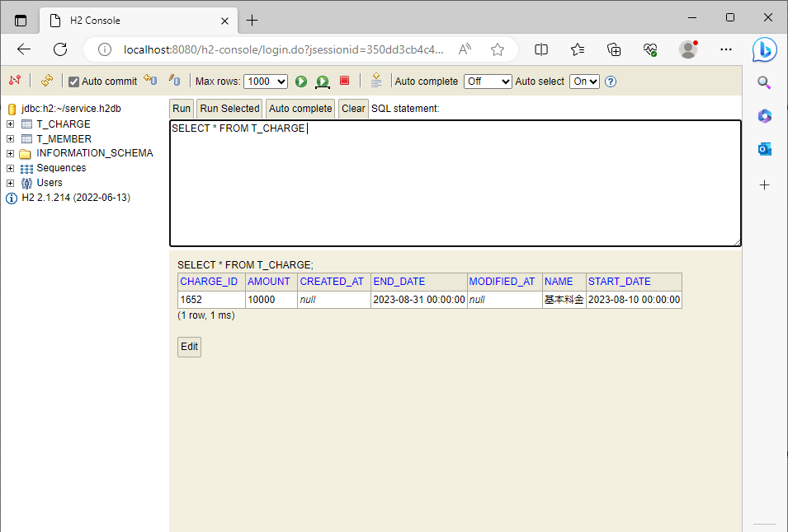
2023/08/10作成

 | 料金名(文字列)、月額料金(整数,少数)、運用開始日、運用終了日に適切な値を入力し決定ボタンをクリック | 「保存しました。」という文字が出ている

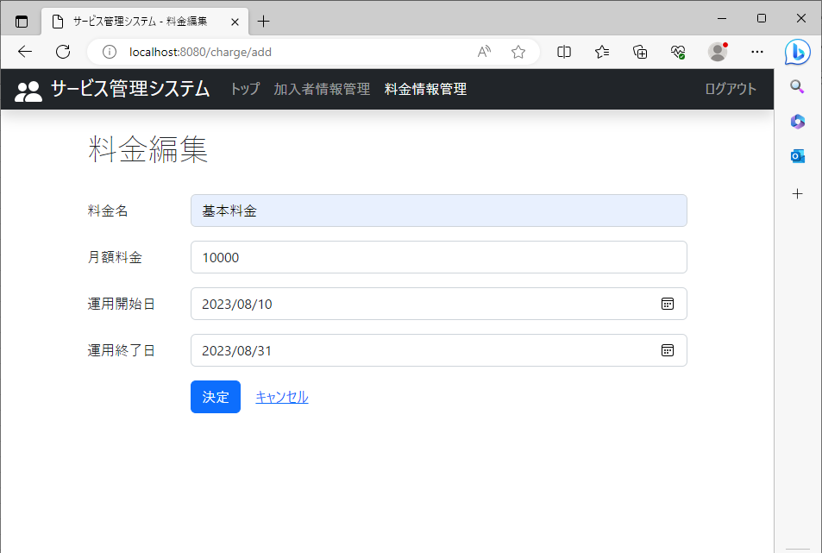
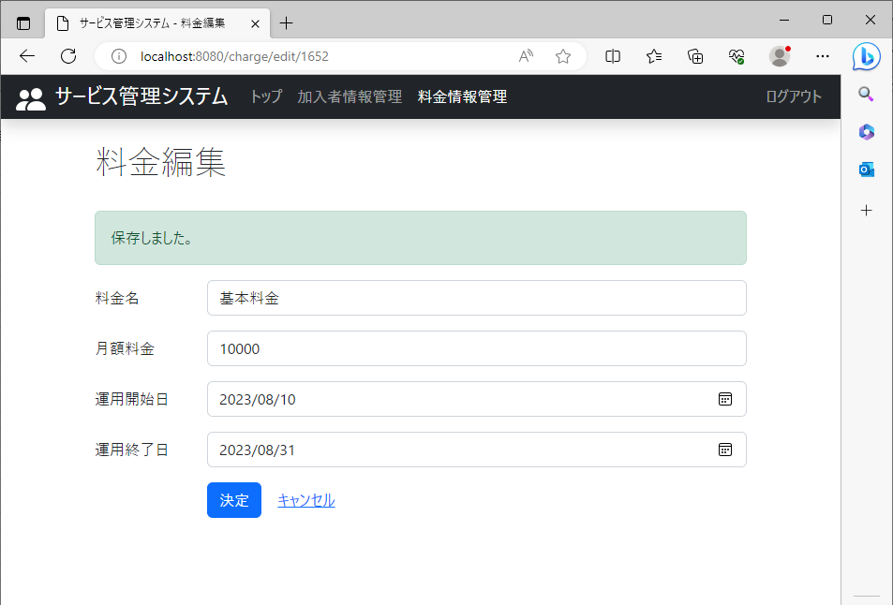

 |  | H2consoleデータベースのCHARGEテーブルの料金名、月額料金、運用開始日、運用終了日の列に保存されている

15
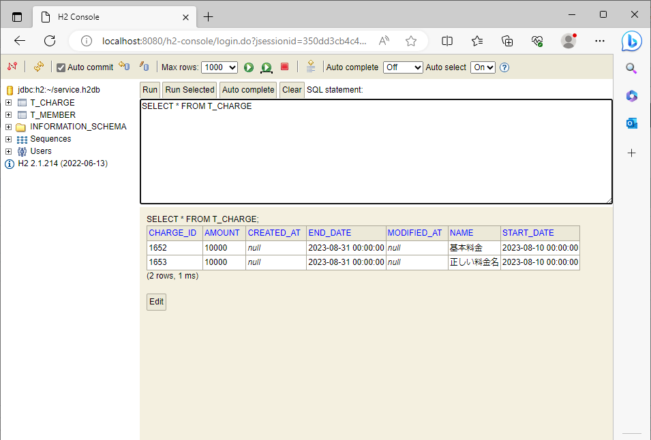
2023/08/10作成

 | 料金名に適切な値(文字列)を入力し決定ボタンをクリック | 「保存しました。」という文字が出ている

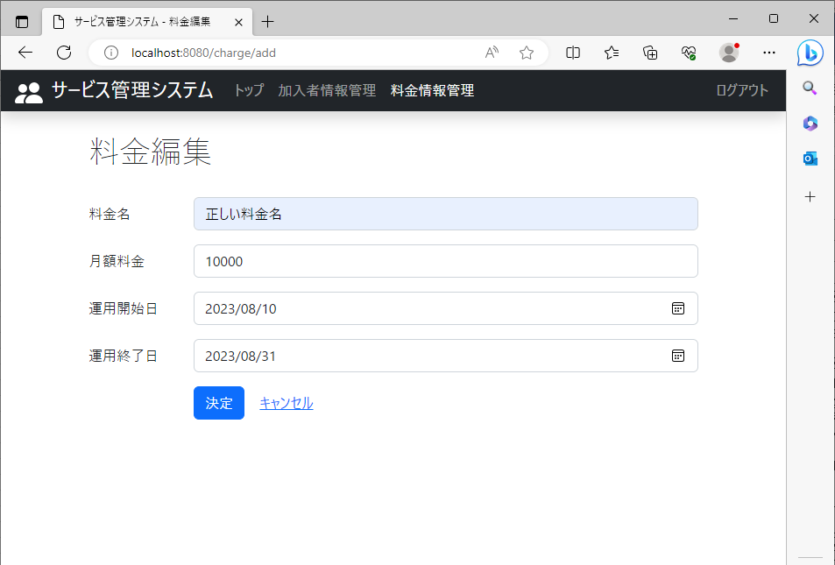


 |  | H2consoleデータベースのCHARGEテーブルの料金名の列

16
2023/08/10作成

 | 料金名を空欄で決定ボタンをクリック | 料金名は必須項目のためエラーが出る | エラーメッセージは料金名の入力項目の下部に表示される


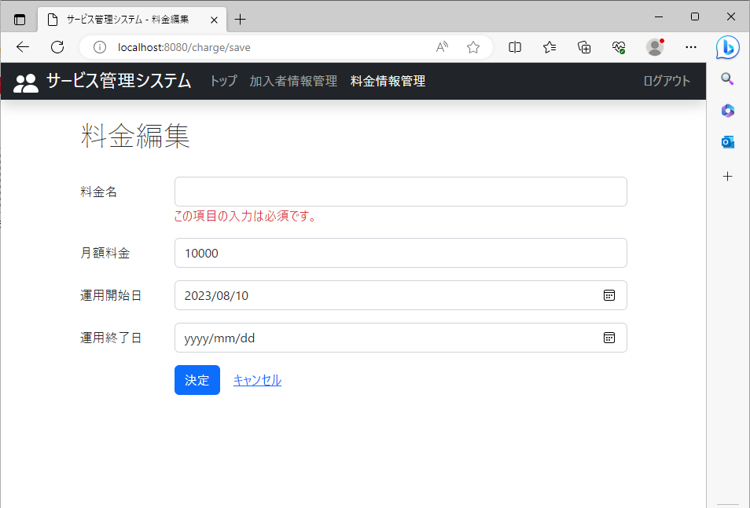

 |  | H2consoleデータベースのCHARGEテーブルの料金名、月額料金、運用開始日、運用終了日の列に値が保存されていない

17
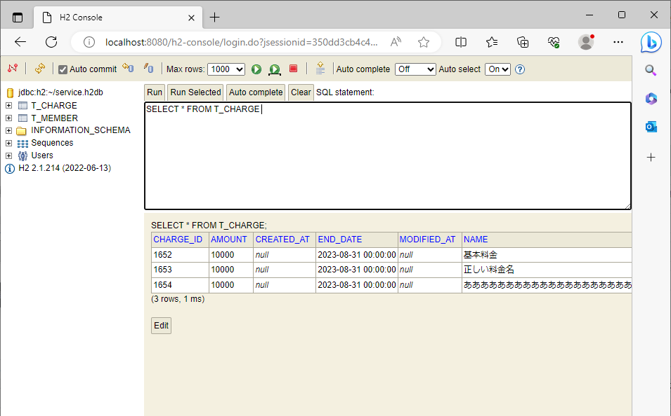
2023/08/10作成

 | 料金名に文字数制限以内の値を入れ決定ボタンをクリック |  | 「保存しました。」という文字が出ている

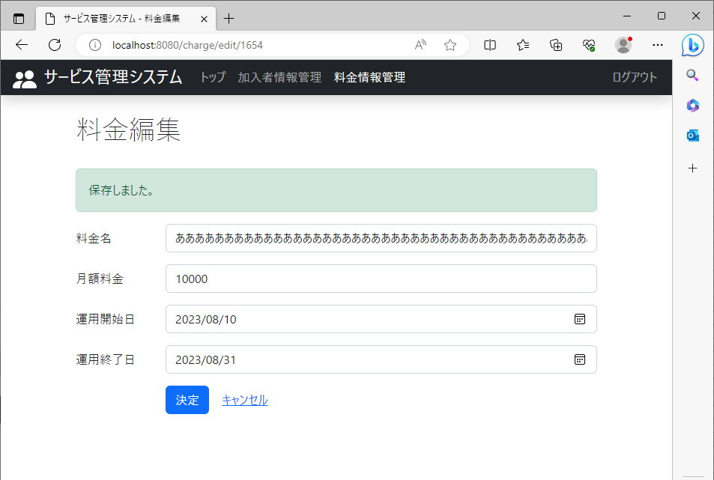
 |  | 「あ」を64文字入れ決定

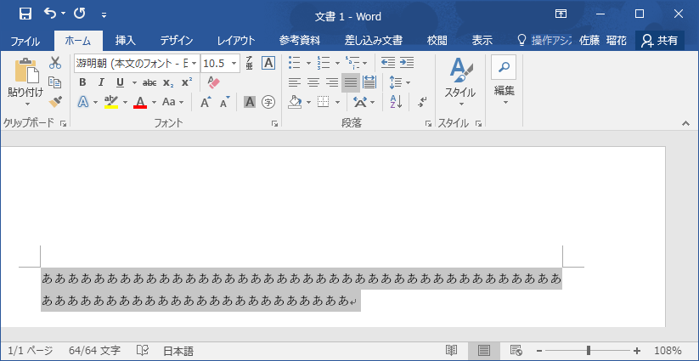



 |  |  | H2consoleデータベースのCHARGEテーブルの料金名の列に保存されている

18
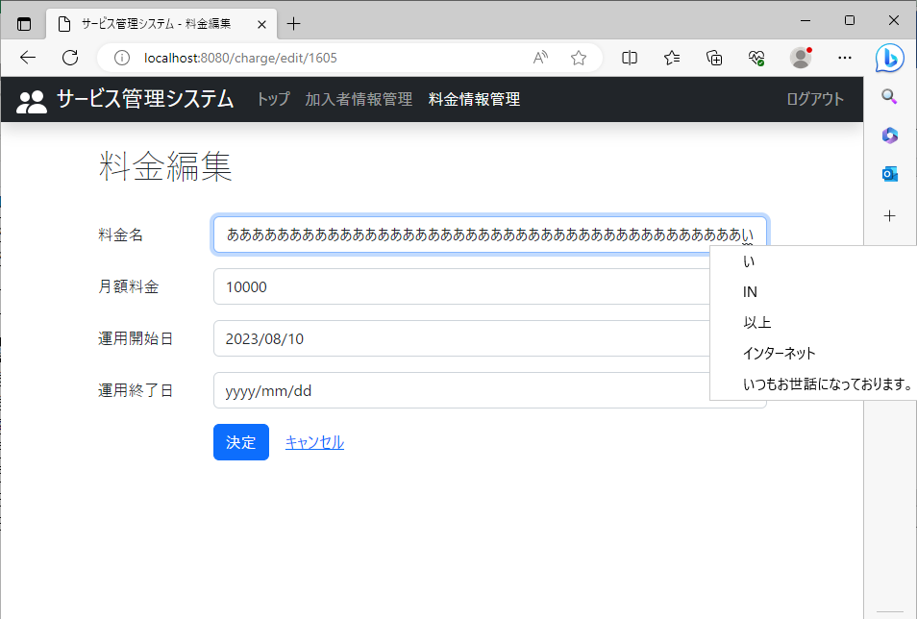

2023/08/10作成

 | 料金名に文字数制限以上の値を入れる

 |  | 「い」を65文字目に入れられないこと | エンターを押すと「い」が消えてしまう

19

2023/08/10作成

 | 月額料金に適切な値(整数,少数)を入力し決定ボタンをクリック | 「保存しました。」という文字が出ている




 |  | H2consoleデータベースのCHARGEテーブルの月額料金の列に保存されている

20
2023/08/10作成

 | 月額料金に適切ではない値(文字列)を入力し決定ボタンをクリック | 月額料金は(整数,少数)しか入らないためエラーが出る | エラーメッセージは月額料金の入力項目の下部に表示される


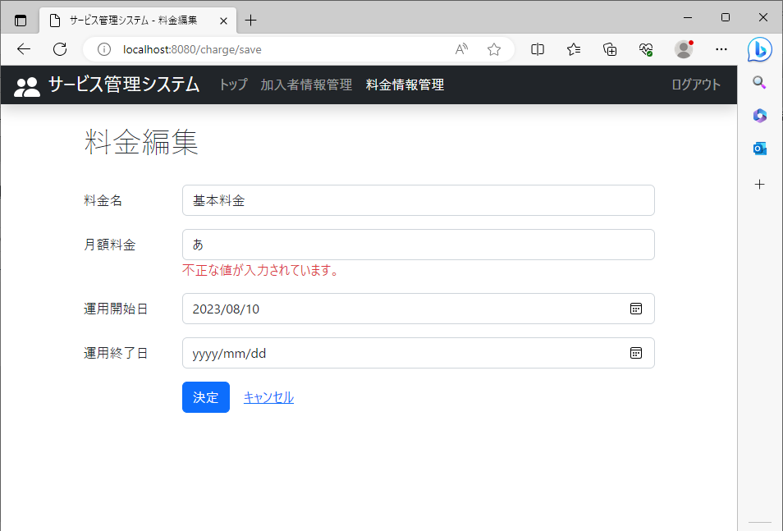

 |  | H2consoleデータベースのCHARGEテーブルの料金名、月額料金、運用開始日、運用終了日の列に値が保存されていない

21
2023/08/10作成

 | 月額料金を空欄で決定ボタンをクリック | 月額料金は必須項目のためエラーが出る | エラーメッセージは月額料金の入力項目の下部に表示される




 |  | H2consoleデータベースのCHARGEテーブルの料金名、月額料金、運用開始日、運用終了日の列に値が保存されていない

22

2023/08/10作成

 | 月額料金に文字数制限以内の値を入れ決定ボタンをクリック

 |  | 「123456789」を入れ決定 | 「保存しました。」という文字が出ている



 |  |  | H2consoleデータベースのCHARGEテーブルの月額料金の列に保存されている

23
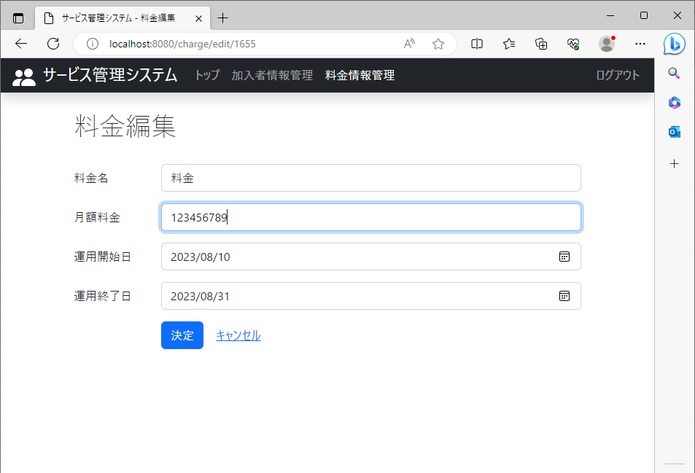
2023/08/10作成

 | 月額料金に文字数制限以上の値を入れる

 |  | 「1234567891」を入れられない

24

2023/08/10作成

 | 月額料金に0以下の数字(-1)を入力し決定ボタンをクリック | 「保存しました。」という文字が出ている




 |  | H2consoleデータベースのCHARGEテーブルの月額料金の列に保存されている

25

2023/08/10作成

 | 運用開始日に適切な値(カレンダーから選択)を入力し決定ボタンをクリック | 「保存しました。」という文字が出ている




 |  | H2consoleデータベースのCHARGEテーブルの運用開始日の列に保存されている

26
2023/08/10作成

 | 運用開始日に適切ではない値(無効な日付)を入力し決定ボタンをクリック | 無効な日付(2023/mm/10)は、適切な日付以外なのでエラーが出る | エラーメッセージは運用開始日の入力項目の下部に表示される


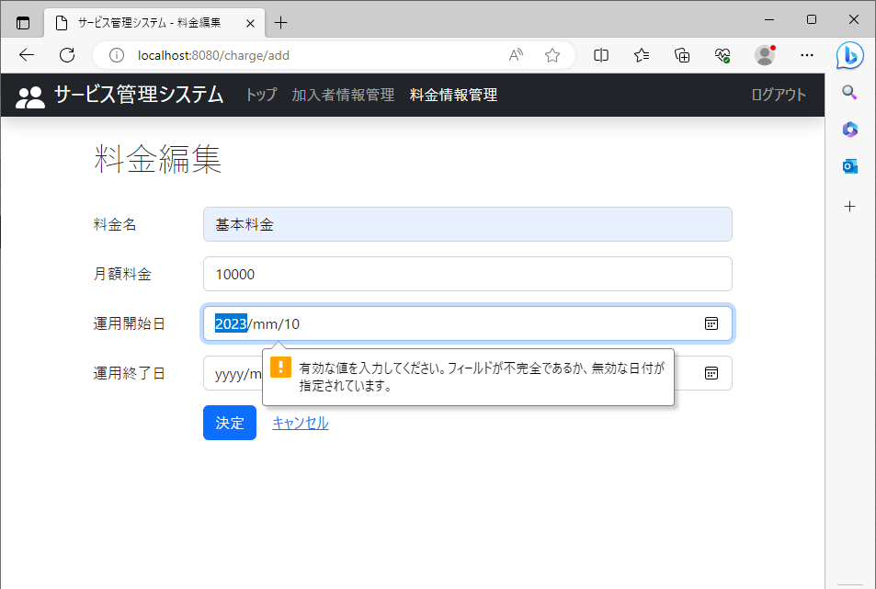

 |  | H2consoleデータベースのCHARGEテーブルの料金名、月額料金、運用開始日、運用終了日の列に値が保存されていない

27
2023/08/10作成

 | 運用開始日を何も入力せず決定ボタンをクリック | 運用開始日は必須項目なのでエラーが出る | エラーメッセージは運用開始日の入力項目の下部に表示される


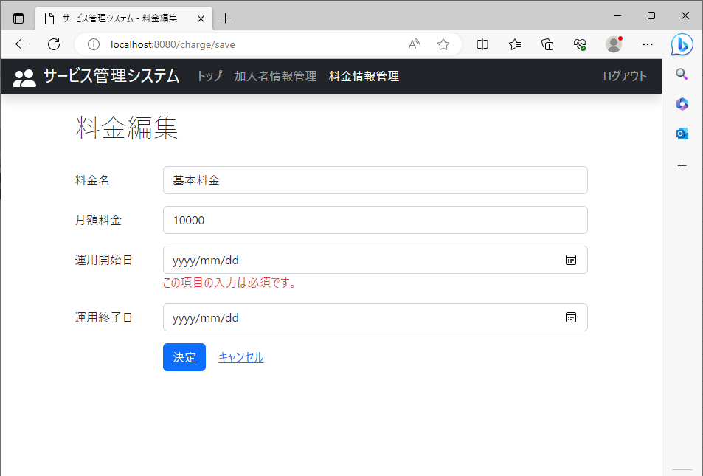

 |  | H2consoleデータベースのCHARGEテーブルの料金名、月額料金、運用開始日、運用終了日の列に値が保存されていない

29
2023/08/10作成

 | 運用終了日に適切ではない値(無効な日付)を入力し決定ボタンをクリック | 無効な日付(2023/mm/10)は、適切な日付以外なのでエラーが出る | エラーメッセージは運用終了日の入力項目の下部に表示される


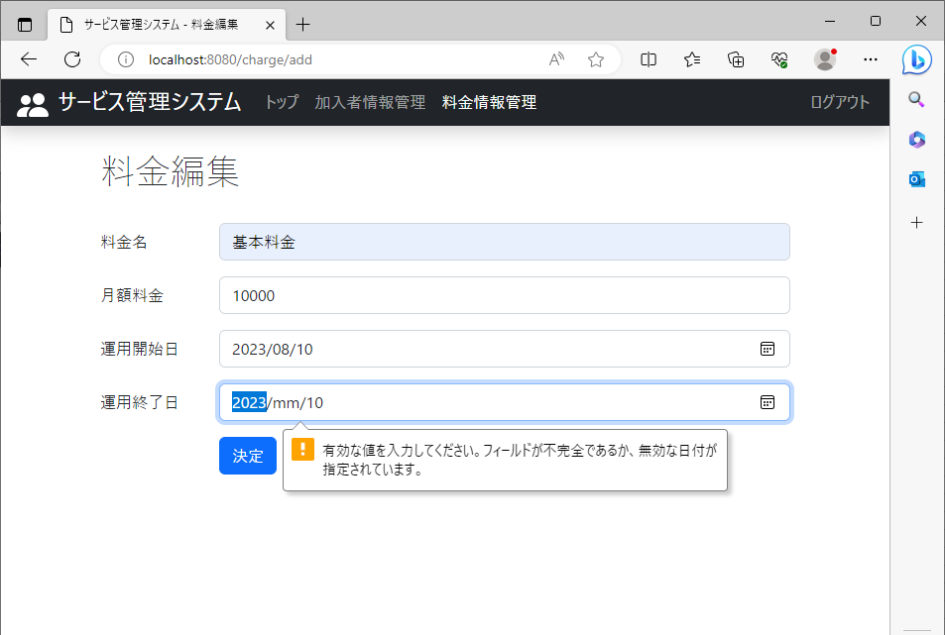

 |  | H2consoleデータベースのCHARGEテーブルの料金名、月額料金、運用開始日、運用終了日の列に値が保存されていない

30
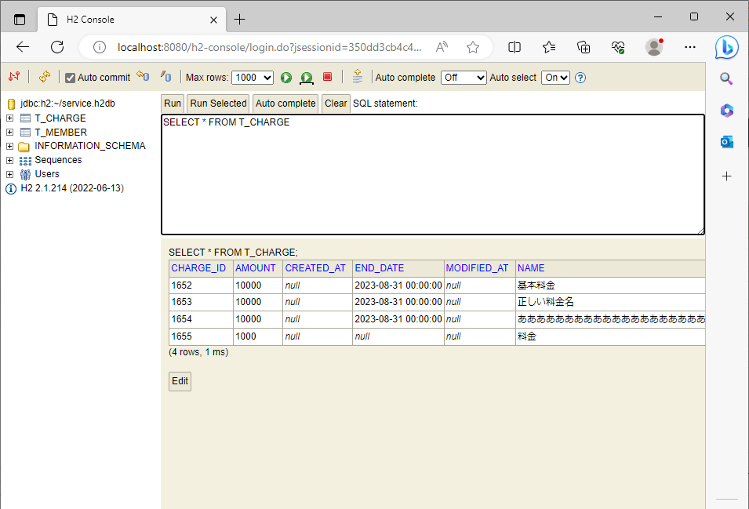
2023/08/10作成

 | 運用終了日を何も入力せず決定ボタンをクリック | 「保存しました。」という文字が出ている




 |  | H2consoleデータベースのCHARGEテーブルの運用終了日の列に保存されている

